1.IDENTIFICACION
INFORMACIÓN GENERAL |  | INFORMACIÓN DEL ESTUDIO RESPECTIVO
 |  | NODO NÚMERO |  |  |  |  | 20173
 |  | INFORME NÚMERO |  |  |  |  | 994
CONTRATISTA | UNIÓN TEMPORAL MOVILIDAD 2014 | ORDEN DE TRABAJO No. |  |  |  |  | PROGRAMACION BASICA
 |  | FECHA DE LA ORDEN DE TRABAJO |  |  |  |  | -
 |  | FECHA DE LA TOMA DE INFORMACIÓN |  |  |  |  | 070614
 |  | DÌA DE LA SEMANA
OBJETO DEL CONTRATO | REALIZAR LA TOMA DE INFORMACIÓN DE CAMPO, COMO INSUMO DEL PROGRAMA DE MONITOREO, SEGUIMIENTO Y PLANEACIÓN DEL TRÁNSITO Y EL TRANSPORTE DE BOGOTA D.C | TIPO DE ESTUDIO |  |  |  |  | VOLÚMENES POR TIPO DE VEHÍCULO
 |  | NOMBRE DEL ARCHIVO |  |  |  |  | 20173_AC_26_X_TV_93_140607_VOL_V1.xlsx
 |  | CÓDIGO DEL ESTUDIO |  |  |  |  | VOL
 |  | LUGAR DE LA TOMA DE INFORMACIÓN
NÚMERO DE CONTRATO | 2072-2013 | COORDENADA X |  |  |  |  | LONGITUD
 |  | COORDENADA Y |  |  |  |  | LATITUD

FECHA DE INICIO DEL CONTRATO | 22-01-2014 | PROFESIONALES RESPONSABLES
 |  | CONSULTOR (DIRECTOR) |  |  |  |  | ING. MSC. SANDRA LUCIA NAVAS TEQUIA
 |  | CONSULTOR (COORDINADOR GENERAL) |  |  |  |  | ING. MSC. LUIS FERNANDO RUBIANO BARRERO
INTERVENTORÍA | UNIVERSIDAD NACIONAL DE COLOMBIA | CONSULTOR (EXPERTO EN TRÁNSITO Y TRANSPORTE) |  |  |  |  | ING. ESP. DIANA PAOLA PARADA
 |  | CONSULTOR (ING ANÀLISIS) |  |  |  |  | ING. ESP. LUIS FERNANDO BECERRA
 |  | INTERVENTORÍA (DIRECTOR) |  |  |  |  | ING. MSC. ARTURO ZARATE
 |  | INTERVENTORÍA (ESPECIALISTA) |  |  |  |  | ING. MSC. WILLIAM CASTRO
 |  | INTERVENTORÍA (RESIDENTE) |  |  |  |  | ING. JOSÉ EDWIN TORRES
OBJETO DEL CONTRATO | INTERVENTORÍA TÉCNICA, ADMINISTRATIVA Y FINANCIERA PARA LA TOMA DE INFORMACIÓN DE CAMPO COMO INSUMO DEL PROGRAMA DE MONITOREO, SEGUIMIENTO Y PLANEACIÓN DEL TRÁNSITO Y TRANSPORTE DE BOGOTÁ D.C. | SUPERVISOR SECRETARIA MOVILIDAD |  |  |  |  | ING. FABIAN GONZALEZ

 |  | VERSIONES DEL ESTUDIO
 |  | NÚMERO |  | FECHA | OBSERVACIONES
NÚMERO DE CONTRATO | 2072-2013 | Versión 0 |  | 12/06/14
 |  | Versión 1 |  | 16/06/14 | SE ATENDIERON OBSERVACIONES DE INTERVENTORÍA SEGÚN OFICIO FI-INT-CMTTUB14-275-14, SE DA RESPUESTA MEDIANTE OFICIO N° ICV-187-C-527. En la hoja 2. BASE, se ajustó la dirección de la vía secundaria con lo registrado en el nombre del archivo y lugar de toma de información de todo el procesamiento, se revisó la información para los periodos, movimientos y vehículos señalados, para el movimiento 1, en automóviles 5:30 no se presenta algún suceso del que justifique el porqué de la variación durante el periodo ya que así se comportó el flujo vehicular, para el movimiento 3 en automóviles en los periodos 13:45-14:00 se presenta congestión en la vía además de inconvenientes por la lluvia y para los periodos 00:15, 11:15 y 14:45 no se presenta suceso alguno que explique las variaciones encontradas sin embargo la proximidad con el aeropuerto por el costado occidental presenta fluctuaciones en el flujo de vehículos, para el movimiento 3B en los periodos 00:15-00:30 de igual manera no se encuentra suceso alguno que responda a las variaciones de los registros pero la proximidad del aeropuerto influye en el comportamiento del flujo de vehículos en la intersección. Se revisó la observación registrada para el movimiento 2 en los periodos 13:00-13:45 horas sobre el aumento del volumen de motos, y se realizó la corrección correspondiente a lo que reflejan los registros durante los periodos señalados.
 |  | Versión 2
FECHA DE INICIO DEL CONTRATO | 21-01-2014 | Versión 3

 |  | DESCRIPCIÓN DE LA TOMA DE INFORMACIÓN
 |  | TIPO DE VEHÍCULO | FACTOR DE EQUIVALENCIA | MOVIMIENTOS AFORADOS |  |  | No. DE PERÍODOS | HORA
ESQUEMA |  |  |  | ACCESO | LENTA | RÁPIDA | HORARIO DEL PERÍODO No. 1 | 22:00-06:00
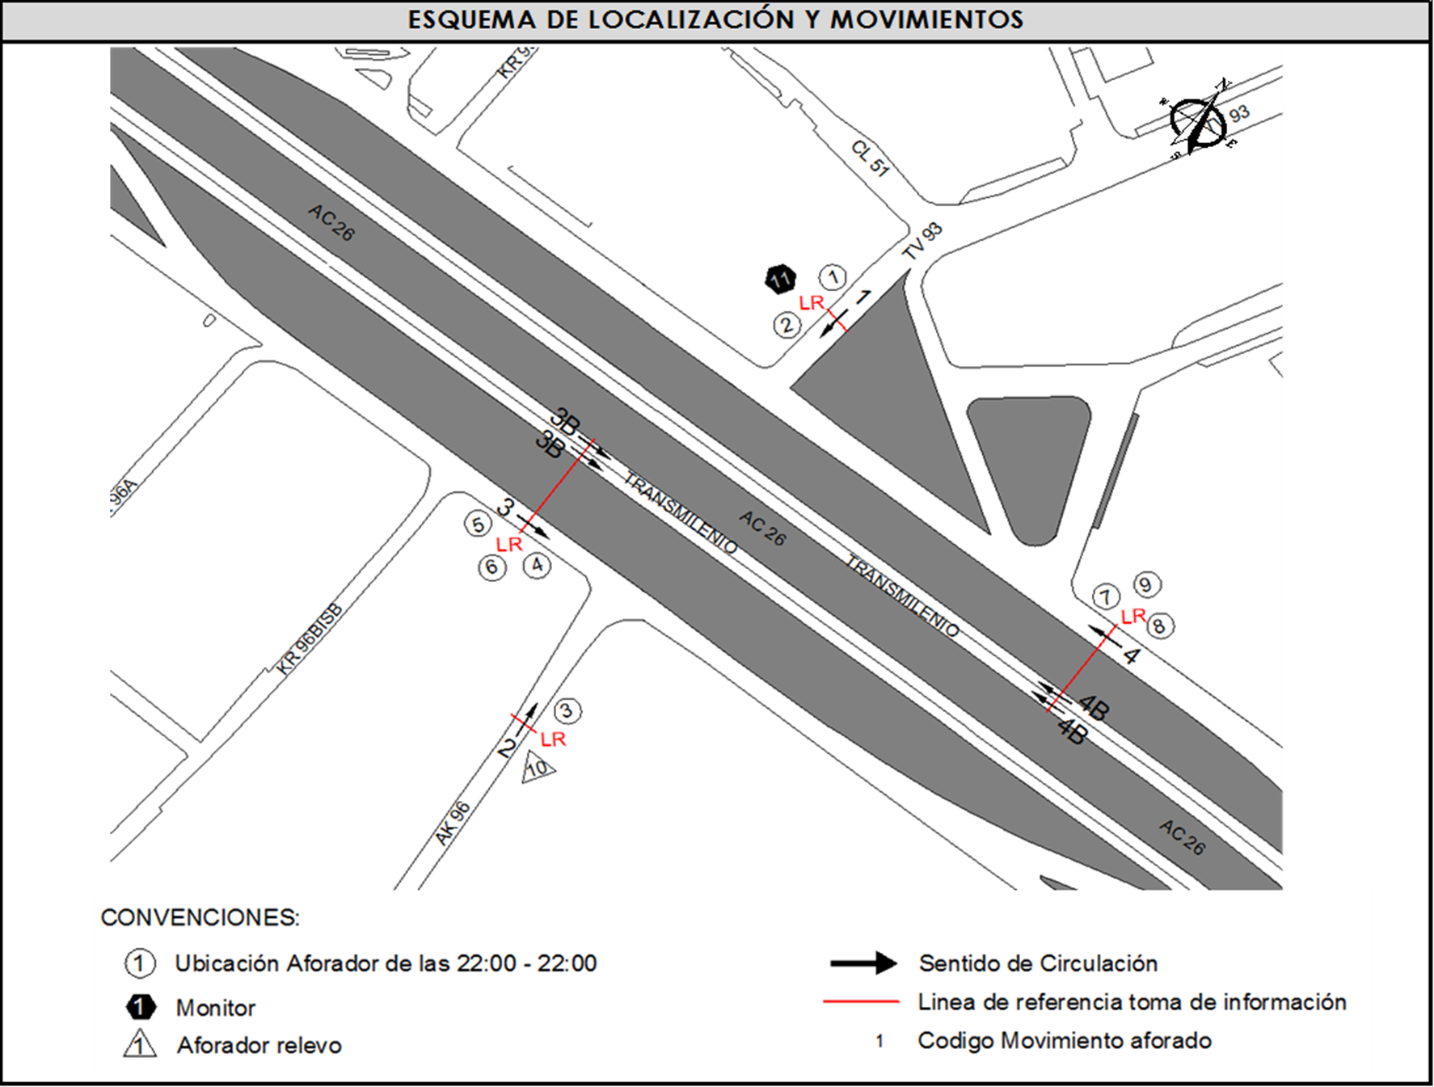 |  | L | 1 | NORTE | 1 |  | HORARIO DEL PERÍODO No. 2 | 06:00-14:00
 |  | C | 2 | SUR | 2 |  | HORARIO DEL PERÍODO No. 3 | 14:00-22:00
 |  |  |  | OESTE | 3 | 3B | No. DE HORAS TOMADAS |  | 24
 |  | BT | 2 | ESTE | 4 | 4B | HORARIO DE LA TOMA DE INFORMACIÓN |  | 22:00-22:00
 |  | B | 2 |  |  |  | No. DE EQUIPOS UTILIZADOS |  | 11
 |  |  |  | OBSERVACIONES DE LA TOMA DE INFORMACIÒN
 |  | AL | 2 | OBSERVACION |  |  |  |  |  | ACCESO
 |  | AT | 2.5 | SE INCREMENTA EL VOLUMEN DE BICICLETAS EN EL PERÍODO DE LAS 6:00 HASTA LAS 07:15 HORAS, EVIDENCIADO EN EL MOVIMIENTO 1 |  |  |  |  |  | NORTE
 |  | BA | 2.5 | SE PRESENTA LLUVIA EN EL PUNTO DE TOMA DE INFORMACIÓN EN LOS PERÍODOS, 12:00 A 13:20 HORAS, 15:10 A 15:30 HORAS, 16:15 A 16:35 HORAS Y 18:45 A 19:00. |  |  |  |  |  | TODOS
 |  | ESP | 2 | SE INCREMENTA EL VOLUMEN DE LIVIANOS EN EL PERÍODO DE LAS 17:15 HASTA LAS 17:30 HORAS, EVIDENCIADO EN EL MOVIMIENTO 1. |  |  |  |  |  | NORTE
 |  | INT | 2 | SE EVIDENCIA SIN CAUSA APARENTE UN AUMENTO EN EL VOLUMEN DE MOTOS EN EL PERÍODO DE LAS 13:00 A LAS 13:45 HORAS EN EL MOVIMIENTO 2. |  |  |  |  |  | NORTE
 |  | C2P | 2.5 | SE EVIDENCIA SIN CAUSA APARENTE UNA DISMINUCIÓN EN EL VOLUMEN DE LIVIANOS EN EL PERÍODO DE LAS 6:30 A LAS 6:45 HORAS EN EL MOVIMIENTO 3. |  |  |  |  |  | OESTE
 |  | C2G | 2.5
 |  | C3-C4 | 2.5
 |  | C5 | 2.5
 |  | >C5 | 2.5
 |  | M | 0.5
 |  | BIC | 0.3

 |  | ANALISIS PUNTUAL
 |  | LA INTERSECCIÓN DE LA AVENIDA CALLE 26 (AVENIDA EL DORADO) CON TRANSVERSAL 93C SE ENCUENTRA UBICADA EN EL OESTE DE LA CIUDAD EN LA LOCALIDAD FONTIBÓN. LA AVENIDA CALLE 26 OPERA EN SENTIDO ESTE - OESTE Y VICEVERSA, POSEE DOS CALZADAS EN CADA SENTIDO Y SU RESPECTIVO SEPARADOR CENTRAL. LA CALZADA LENTA DE CADA SENTIDO TIENE DOS CARRILES PARA LA CIRCULACIÓN DE TRÁFICO MIXTO, MIENTRAS EN LA CALZADA RÁPIDA DE CADA SENTIDO HAY TRES CARRILES, UNO EXCLUSIVO PARA BUSES DEL SISTEMA TRANSMILENIO Y DOS CARRILES PARA LA CIRCULACIÓN DE TRÁFICO MIXTO.. LA TRANSVERSAL 93C CUENTA CON UNA CALZADA PARA TRÁFICO MIXTO ( INCLUYE TPC) CON UN CARRIL POR SENTIDO Y PERMITE LA CIRCULACIÓN EN SENTIDO NORTE - SUR Y VICEVERSA. EL VOLUMEN TOTAL DURANTE EL DÍA FUE DE 141.189 VEHÍCULOS MIXTOS, COMPUESTOS DE LA SIGUIENTE MANERA: EL 77,1% CORRESPONDEN A VEHÍCULOS LIVIANOS, EL 8,9% A MOTOS, EL 7,3% TRANSPORTE PÚBLICO COLECTIVO (COLECTIVOS, BUSETA / BUSETON, BUSES) Y EL 4,4% A VEHÍCULOS DE CARGA. LOS PERÍODOS DE MÁXIMA DEMANDA SE PRESENTAN ENTRE LAS 06:15 Y 07:15 HORAS, Y ENTRE LAS 14:00 Y 15:00 HORAS. LA HORA PICO TOTAL DE LA INTERSECCIÓN SE REGISTRA ENTRE LAS 06:15 Y LAS 07:15 HORAS, PERIODO EN EL QUE SE MOVILIZA UN TOTAL DE 8.110 VEHÍCULOS MIXTOS, DE LOS CUALES EL 65,3% CORRESPONDE A VEHÍCULOS LIVIANOS, EL 14,1% A MOTOS, EL 7,0% A BICICLETAS, EL 8,7% A TRANSPORTE PUBLICO COLECTIVO Y MASIVO Y FINALMENTE CAMIONES CON UNA PARTICIPACIÓN DEL 4,9%.

 |  | REGISTRO FOTOGRÁFICO
 |  | 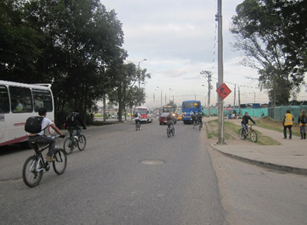 |  |  |  |  | 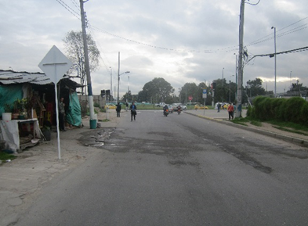

 |  | ACCESO NORTE |  |  |  |  | ACCESO SUR

 |  | 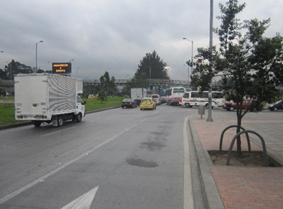 |  |  |  |  | 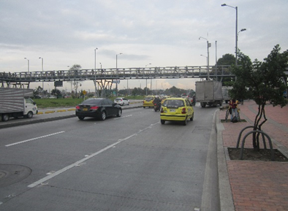

 |  | ACCESO OESTE |  |  |  |  | ACCESO ESTE

